Test Manoeverbestimmung
Testbericht
für Komponente/Modul/System: | Manoeversteuerung
von Test-Person: | Alexander Betto, Nils Weißenberger
Für jede Komponente ist eine eigener Testbericht zu erstellen! Die Komponenten für den Test und die Testberichte bitte im EIGENEN Gruppenordner ablegen. |  |  |  |  |  | Testübersicht

Einstellungen für alle Tests (z. B. Parameter, Simulationsschrittweite,…)
Parameter (aus Matlab Skript)
v_cx_K = | 20 | m/s
δ_F = | 45 | °

Simulationsdaten
Schrittweite | 0.01
solver | ode1 (euler)

Testfälle
Testfall-ID | Testfall-Name | Anforderungs-ID | Vorbedingungen und Eingänge | Aktionen | Erwartetes Ergebnis | Ergebnis | Bewertung | Kommentar
001 | Test auf Laden der Parameter | 001 | v_cx_K = 20 m/s, δ_F = 45° | Parameter laden | v_cx_K = 20, δ_F = 45° | 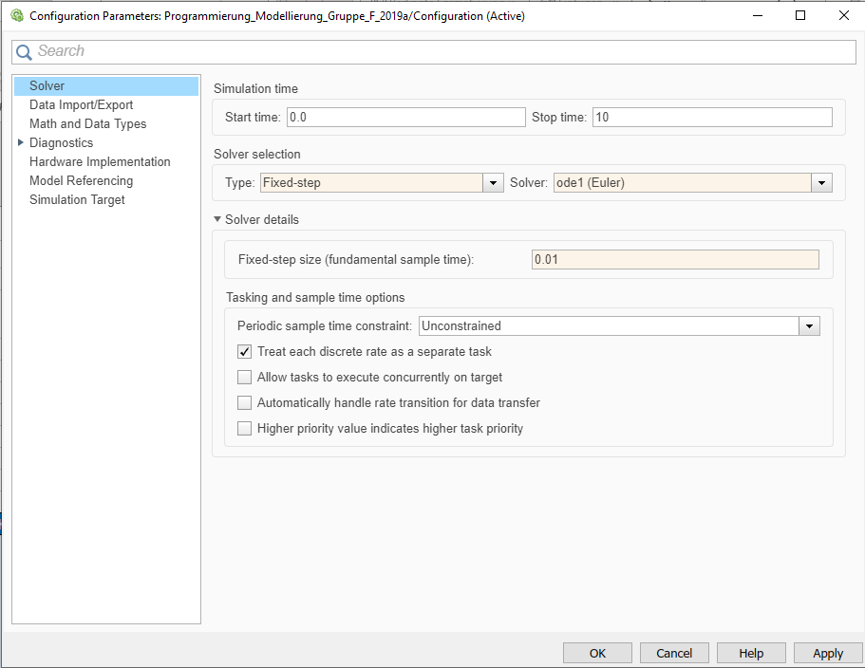 v_cx_K = 20 δ_F = 45 | siehe Kommentar | In der Matlab Parameterdatei wird die falsche Simulation addressiert. Die Model Settings in Simulink ändern auf "fixed Step" und "euler". Winkel im Matlabskript in "rad" umrechnen, da unter anderem benötigt für Berechnung der Giergeschwindigkeit, o.ä. ODER Bausteine einbauen zur automatischen Umrechnung von Grad in Rad[ delta_FGrad * (2pi / 360) = delta_FRad]

Test Lenkwinkel
Testbericht
für Komponente/Modul/System: | Lenkwinkel
von Test-Person: | Alexander Betto, Nils Weißenberger
Für jede Komponente ist eine eigener Testbericht zu erstellen! Die Komponenten für den Test und die Testberichte bitte im EIGENEN Gruppenordner ablegen. |  |  |  |  |  | Testübersicht

Einstellungen für alle Tests (z. B. Parameter, Simulationsschrittweite,…)
Parameter
i_L | 15

Simulationsdaten
Schrittweite | 0.01
solver | ode1 (euler)

Testfälle
Testfall-ID | Testfall-Name | Anforderungs-ID | Vorbedingungen und Eingänge | Aktionen | Erwartetes Ergebnis | Ergebnis | Bewertung | Kommentar
001 | Test auf alle Eingänge = 0 i_L = 1, da man nicht durch null Teilen darf (s. Formel) | 002 | Parameter geladen. i_L = 1, da man nicht durch null Teilen darf (s. Formel) | Simulation eines Zeitschritts | alle Ausgänge = 0 | 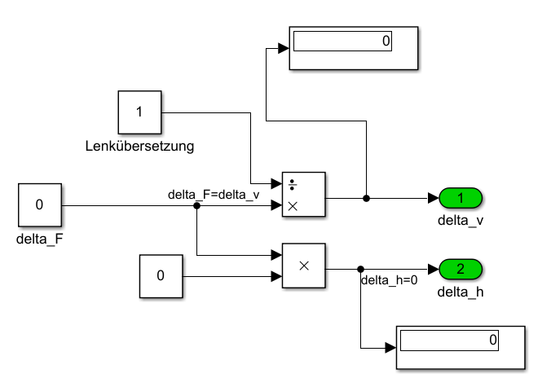 alle Ausgänge = 0 | i. O.
002 | Test auf korrekte Formel | 002 | Parameter geladen. delta_F = 0.3rad | Simulation eines Zeitschritts | delta_v=(delta_F/i_L) = 0.02rad delta_h = 0rad | delta_v = 0.02rad delta_h = 0rad | siehe Kommentar | In der Programmierung steht: delta_F = delta_v (stimmt nicht, wird laut Komponentenspezifikation berechnet.)

Test Schwimmwinkel
Testbericht
für Komponente/Modul/System: | Schwimmwinkel
von Test-Person: | Alexander Betto, Nils Weißenberger
Für jede Komponente ist eine eigener Testbericht zu erstellen! Die Komponenten für den Test und die Testberichte bitte im EIGENEN Gruppenordner ablegen. |  |  |  |  | Testübersicht

Einstellungen für alle Tests (z. B. Parameter, Simulationsschrittweite,…)
Parameter

Simulationsdaten
Schrittweite | 0.01
solver | ode1 (euler)

Testfälle
Testfall-ID | Testfall-Name | Anforderungs-ID | Vorbedingungen und Eingänge | Aktionen | Erwartetes Ergebnis | Ergebnis | Bewertung | Kommentar
001 | Test auf alle Eingänge = 0 v_cx_K = 1, da man nicht durch null Teilen darf (s. Formel) | 003 | Parameter geladen. v_cx_K = 1, da man nicht durch null Teilen darf (s. Formel) | Simulation eines Zeitschritts | alle Ausgänge = 0 | 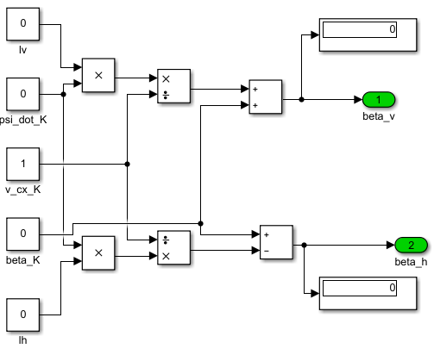 alle Ausgänge = 0 | i. O.
002 | Test auf korrekte Formel | 003 | Parameter geladen. l_v = 5 m v_cx_K = 1 m/s psi_dot_K = 0.03 rad/s beta_K = 0.1 rad | Simulation eines Zeitschritts | beta_v= beta_K + ( l_v *psi_dot ̇_K)/v_cx_K = (0.1 + (5*0.03)/1) = (0.1+0.15) = 0.25 rad | beta_v = 0.25rad | i. O.
003 | Test auf Korrekte Formel | nicht vorhanden | Parameter geladen. l_h = 5 m v_cx_K = 1 m/s psi_dot_K = 0.03 rad/s beta_K = 0.1rad | Simulation eines Zeitschritts | beta_h= beta_K - ( l_h *psi_dot ̇_K)/v_cx_K = (0.1 - (5*0.03)/1) = (0.1-0.15) = -0.05rad | beta_h = -0.05rad | i. O.

Test Reifen
Testbericht
für Komponente/Modul/System: | Reifen
von Test-Person: | Alexander Betto, Nils Weißenberger
Für jede Komponente ist eine eigener Testbericht zu erstellen! Die Komponenten für den Test und die Testberichte bitte im EIGENEN Gruppenordner ablegen. |  |  |  |  | Testübersicht

Einstellungen für alle Tests (z. B. Parameter, Simulationsschrittweite,…)
Parameter
delta_h | 0 | °

Simulationsdaten
Schrittweite | 0.01
solver | ode1 (euler)

Testfälle
Testfall-ID | Testfall-Name | Anforderungs-ID | Vorbedingungen und Eingänge | Aktionen | Erwartetes Ergebnis | Ergebnis | Bewertung | Kommentar
001 | Test auf alle Eingänge = 0 | 004 | Parameter geladen. | Simulation eines Zeitschritts | alle Ausgänge = 0 | 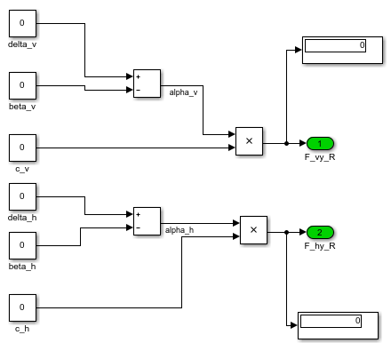 alle Ausgänge = 0 | i. O.
002 | Test auf korrekte Formel | 004 | Parameter geladen. delta_v = 0.3 rad beta_v = 0.01 rad | Simulation eines Zeitschritts | alpha_v_R= delta_v - beta_v = (0.3rad - 0.01rad) = 0.29rad | alpha_v_R = 0.29rad | i. O.
003 | Test auf Korrekte Formel | nicht vorhanden | Parameter geladen. delta_v = 0.3 rad beta_v = 0.01 rad c_v = 10000 N | Simulation eines Zeitschritts | F_vy_R= c_v * alpha_v_R = c_v * (delta_v - beta_v) = (10000N *(0.3rad - 0.01rad)) = 2900 N | F_vy_R = 2900N | i. O.
004 | Test auf Korrekte Formel | nicht vorhanden | Parameter geladen. beta_h = 0.01rad | Simulation eines Zeitschritts | alpha_h_R= delta_h - beta_h = 0rad - 0.01 rad = - 0.01rad | alpha_h_R = -0.01 rad | i. O.
005 | Test auf Korrekte Formel | nicht vorhanden | Parameter geladen. beta_h = 0.01rad c_h= 20000 N | Simulation eines Zeitschritts | F_hy_R= c_h* alpha_v_R = c_h * (delta_h - beta_h) = 20000N * (0rad - 0.01rad) = -200N | F_hy_R = -200N | i. O.

Test Karosserie
Testbericht
für Komponente/Modul/System: | Karosserie
von Test-Person: | Alexander Betto, Nils Weißenberger
Für jede Komponente ist eine eigener Testbericht zu erstellen! Die Komponenten für den Test und die Testberichte bitte im EIGENEN Gruppenordner ablegen. |  |  |  |  | Testübersicht

Einstellungen für alle Tests (z. B. Parameter, Simulationsschrittweite,…)
Parameter (aus Matlab Skript)
m | 1 | kg
delta_h | 0 | rad

Simulationsdaten
Schrittweite | 0.01
solver | ode1 (euler)

Testfälle
Testfall-ID | Testfall-Name | Anforderungs-ID | Vorbedingungen und Eingänge | Aktionen | Erwartetes Ergebnis | Ergebnis | Bewertung | Kommentar
001 | Test auf alle Eingänge = 0 | 005 | Parameter geladen. | Parameter laden | Alle Ausgänge = 0 | 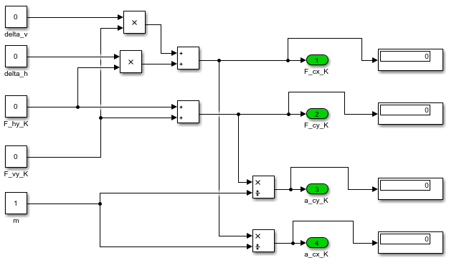 Alle Ausgänge = 0 | i. O.
002 | Test auf korrekte Formel | 005 | Parameter geladen. delta_v = 0.5 F_vy_K = 10 N F_hy_K = 10 N | Simulation eines Zeitschritts | F_cx_K= delta_v * F_vy_K + delta_h * F_hy_K = (0.5rad * 10N + 0rad * 10N ) = 5 N | F_cx_K = 5 N | i. O.
003 | Test auf korrekte Formel | nicht vorhanden | Parameter geladen. F_vy_K = 10 N F_hy_K = 10 N | Simulation eines Zeitschritts | F_cy_K= F_vy_K+ F_hy_K = (10 + 10)N = 20 N | F_cy_K = 20 N | i. O.
004 | Test auf korrekte Formel | nicht vorhanden | Parameter geladen. F_vy_K = 10 N F_hy_K = 10 N | Simulation eines Zeitschritts | a_cy_K=F_cy_K/m = (F_vy_K+ F_hy_K) / m = (10N + 10N) / 1kg = 20 m/s^2 | a_cy_K = 20 m/s^2 | i. O.
005 | Test auf korrekte Formel | nicht vorhanden | Parameter geladen. F_vy_K = 10 N F_hy_K = 10 N delta_v = 0.5rad | Simulation eines Zeitschritts | a_cx_K=F_cx_K/m = (delta_v * F_vy_K + delta_h * F_hy_K) / m = (0.5rad * 10N + 0rad * 10N)/ 1kg = 5 m/s^2 | a_cx_K = 5 m/s^2 | i. O.

Test Gierrate
Testbericht
für Komponente/Modul/System: | Gierrate
von Test-Person: | Alexander Betto, Nils Weißenberger
Für jede Komponente ist eine eigener Testbericht zu erstellen! Die Komponenten für den Test und die Testberichte bitte im EIGENEN Gruppenordner ablegen. |  |  |  |  | Testübersicht

Einstellungen für alle Tests (z. B. Parameter, Simulationsschrittweite,…)
Parameter (aus Matlab Skript)
J_zz | 20 | kg_m^2

Simulationsdaten
Schrittweite | 0.01
solver | ode1 (euler)

Testfälle
Testfall-ID | Testfall-Name | Anforderungs-ID | Vorbedingungen und Eingänge | Aktionen | Erwartetes Ergebnis | Ergebnis | Bewertung | Kommentar
001 | Test auf alle Eingänge = 0 J_zz = 1 , da durch null nicht geteilt werden darf. | 006 | Parameter geladen. | Parameter laden | Alle Ausgänge = 0 | 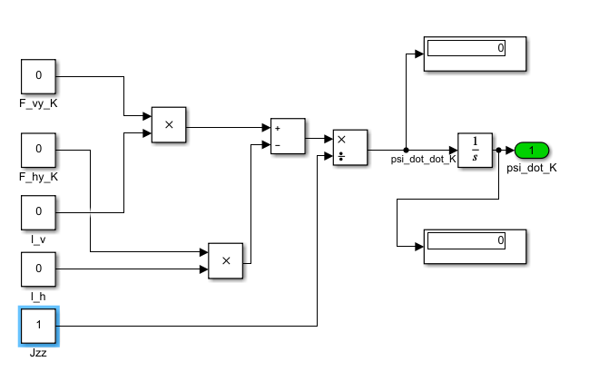 Alle Ausgänge = 0 | i. O.
002 | Test auf korrekte Formel | 006 | Parameter geladen. F_vy_K = 10 N F_hy_K = 10 N l_v = 2.1 m l_h = 2 m | Simulation t = 10 Sekunden | psi_dot_dot_K = ((l_v*F_vy_K) - (l_h* F_hy_K))/J_zz = ((2.1 m * 10 N) - (2 m * 10 N))/20 kgm^2 = 0.05 (rad/s^2) intergrate psi_dot_dot_K (t = 10s) = psi_dot_K = 0.05* 10* rad/s = 0.5 (rad/s) | psi_dot_dot_K = 0.05 * rad/s^2 psi_dot_K =0.5 rad/s | i. O.

Test Schwimmwinkelgeschw.
Testbericht
für Komponente/Modul/System: | Schwimmwinkelgeschwindigkeit
von Test-Person: | Alexander Betto, Nils Weißenberger
Für jede Komponente ist eine eigener Testbericht zu erstellen! Die Komponenten für den Test und die Testberichte bitte im EIGENEN Gruppenordner ablegen. |  |  |  |  | Testübersicht

Einstellungen für alle Tests (z. B. Parameter, Simulationsschrittweite,…)
Parameter (aus Matlab Skript)
v_cx_K | 1 | m/s
m | 1 | kg

Simulationsdaten
Schrittweite | 0.01
solver | ode1 (euler)

Testfälle
Testfall-ID | Testfall-Name | Anforderungs-ID | Vorbedingungen und Eingänge | Aktionen | Erwartetes Ergebnis | Ergebnis | Bewertung | Kommentar
001 | Test auf alle Eingänge = 0 | 007 | Parameter geladen. | Parameter laden | Alle Ausgänge = 0 | 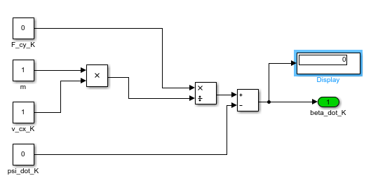 Alle Ausgänge = 0 | i. O.
002 | Test auf korrekte Formel | 007 | Parameter geladen. F_cy_K = 20 N m = 1000kg v_cx_K = 1 m/s psi_dot_K = 0.01 rad/s | Simulation eines Zeitschritts | beta_dot_K= F_cy_K/(m*v_cx_K)-psi_dot_K beta_dot_K= 20N/(1000 kg * 1 m/s) - 0.01 (rad/s) = 0.01 (rad/s) | beta_dot_K = 0.01 rad/s | i. O.

Test Signaldarstellung
Testbericht
für Komponente/Modul/System: | Signaldarstellung
von Test-Person: | Alexander Betto, Nils Weißenberger
Für jede Komponente ist eine eigener Testbericht zu erstellen! Die Komponenten für den Test und die Testberichte bitte im EIGENEN Gruppenordner ablegen. |  |  |  |  | Testübersicht

Einstellungen für alle Tests (z. B. Parameter, Simulationsschrittweite,…)
Parameter (aus Matlab Skript)

Simulationsdaten
Schrittweite | 0.01
solver | ode1 (euler)

Testfälle
Testfall-ID | Testfall-Name | Anforderungs-ID | Vorbedingungen und Eingänge | Aktionen | Erwartetes Ergebnis | Ergebnis | Bewertung | Kommentar
001 | Alle Eingänge auf 0 | 008 | Einangsparameter = 0. | Simulationsschritt | Werte im Scope = 0 | 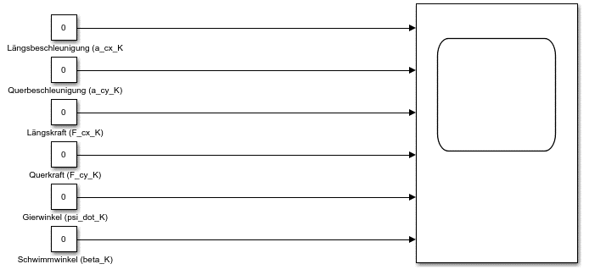 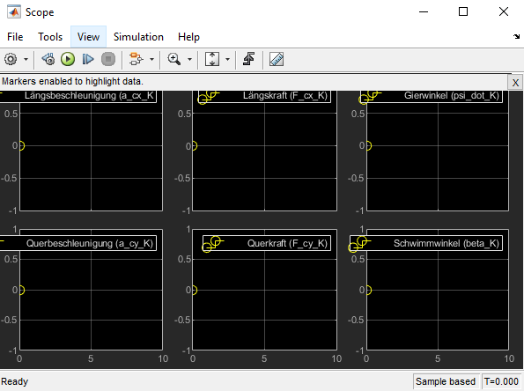 Werte im Scope = 0 | i. O.
002 | Verschiedene Parameter | 008 | Parameter aus Skript laden. | Simulation T = 10s | Variation der Parameter | 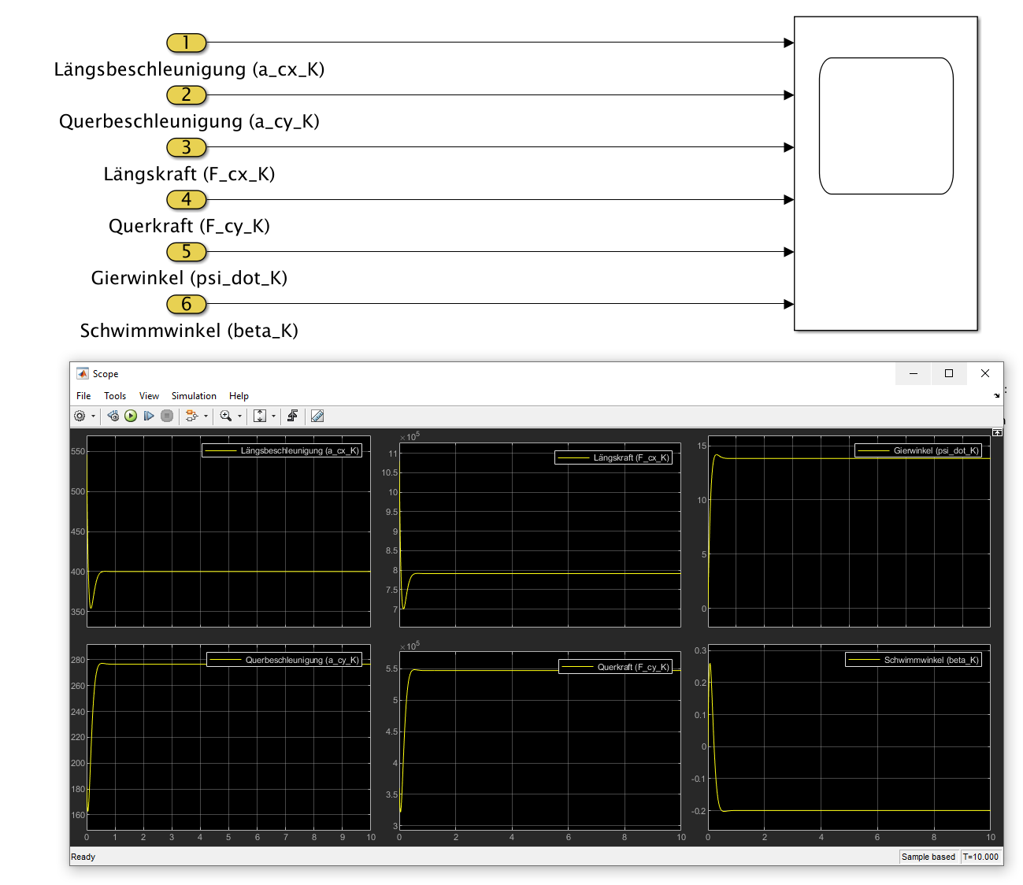 Variation der Parameter | i. O.

